Java 8
Lambdas (Lambda Expressions) | 1. Lambdas (Expresiones Lambda) |  | 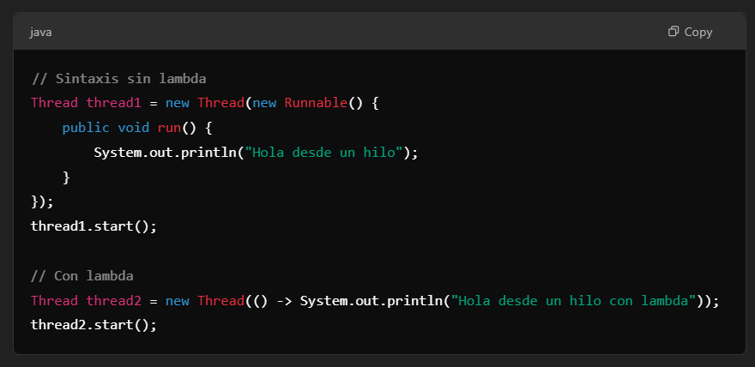
Lambda expressions allow you to treat functionality as an argument for a method | Las expresiones lambda permiten tratar la funcionalidad como un argumento para un método | EXAMPLE
or pass blocks of code in a concise way. | o pasar bloques de código de una manera concisa. | EXAMPLE
Streams API | 2. Streams API |  | 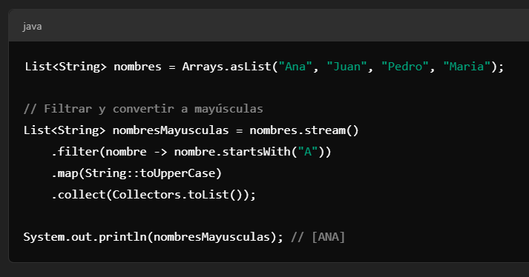
The Streams API allows you to work with collections in a more functional and fluent way | La API de Streams permite trabajar de forma más funcional y fluida con colecciones | EXAMPLE
facilitating operations such as filtering, mapping, and reduction. | facilitando operaciones como filtrado, mapeo, y reducción. | EXAMPLE
Functional Interface | 3. Interfaz Funcional |  | 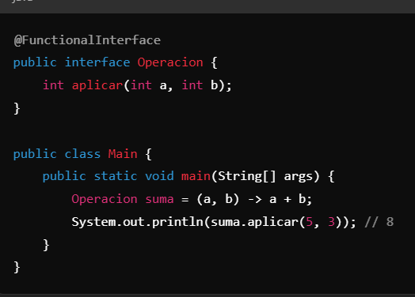
Java 8 introduced functional interfaces, which are interfaces with a single abstract method | Java 8 introdujo las interfaces funcionales, que son interfaces con un solo método abstracto | EXAMPLE
allowing the use of lambda expressions. | lo cual permite el uso de expresiones lambda. | EXAMPLE
Default Methods in Interfaces | 4. Métodos Default en Interfaces |  | 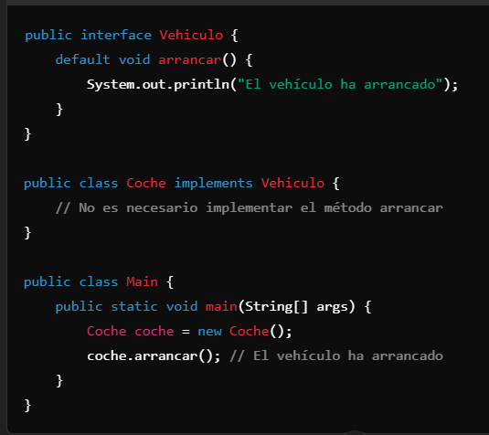
You can now have methods with implementations in interfaces | Ahora puedes tener métodos con implementación en interfaces | EXAMPLE
allowing you to add methods to interfaces without breaking compatibility with classes that already implement them. | lo que permite agregar métodos a interfaces sin romper la compatibilidad con las clases que ya las implementan. | EXAMPLE
New Date and Time Classes (java.time) | 5. Nuevas Clases de Fecha y Hora (java.time) |  | 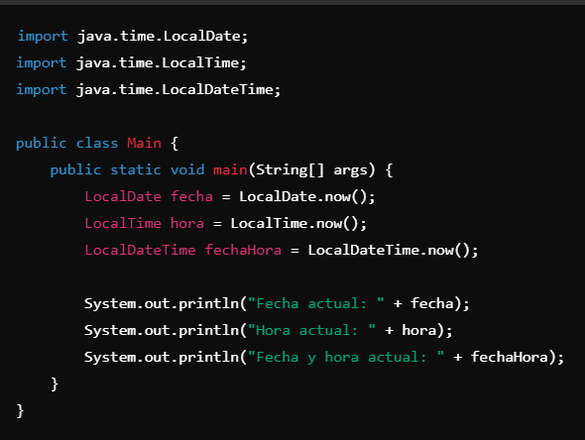
Java 8 introduced a new package (java.time) for working with dates and times | Java 8 introdujo un nuevo paquete (java.time) para trabajar con fechas y horas | EXAMPLE
which is more robust and easier to use than previous classes like Date and Calendar. | que es más robusto y fácil de usar que las clases anteriores como Date y Calendar. | EXAMPLE
Method References | 6. Referencias a Métodos |  | 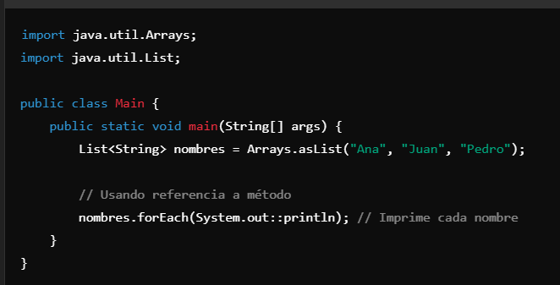
Method references are a concise way of using already existing methods instead of writing a lambda expression. | Las referencias a métodos son una forma concisa de usar métodos ya existentes en lugar de escribir una expresión lambda. | EXAMPLE
Optional | 7. Optional |  | 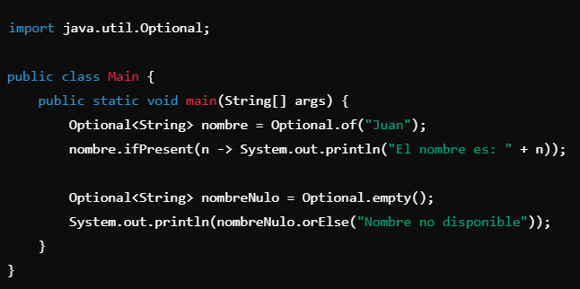
Optional is a container class that may or may not contain a value | Optional es una clase contenedora que puede o no contener un valor | EXAMPLE
It is useful for avoiding problems with null values. | Es útil para evitar problemas con valores nulos. | EXAMPLE
New Functions in java.util.Optional | 8. Nuevas funciones en la clase java.util.Optional |  | 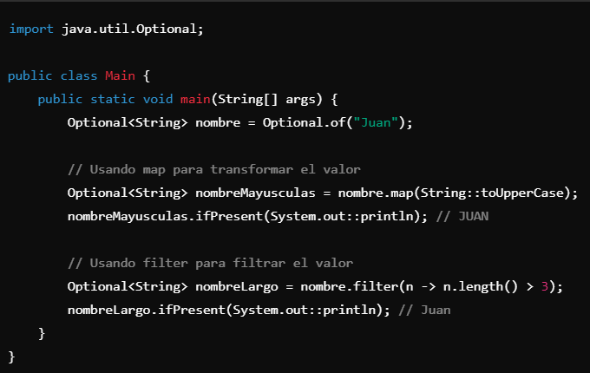
In addition to basic methods like ifPresent and orElse | Además de los métodos básicos como ifPresent y orElse | EXAMPLE
Optional offers other useful functions like map, flatMap, and filter | Optional ofrece otras funciones útiles como map, flatMap, y filter | EXAMPLE
which allow for more fluent operations without worrying about null values. | que permiten realizar operaciones de manera más fluida y sin tener que preocuparse por valores nulos. | EXAMPLE
New API for Concurrency (java.util.concurrent) | 9. Nuevo API para la Concorrencia (java.util.concurrent) |  | 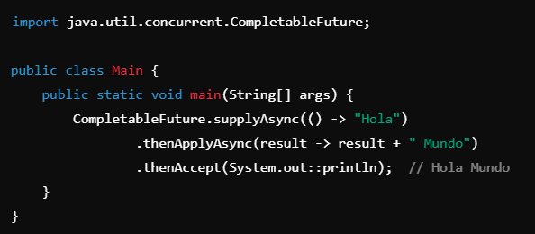
Java 8 improved concurrency and parallelism capabilities | Java 8 mejoró las capacidades de concurrencia y paralelismo | EXAMPLE
by adding new features to java.util.concurrent classes, such as CompletableFuture. | añadiendo nuevas funciones a las clases de java.util.concurrent como CompletableFuture. | EXAMPLE
java.util.function Package | 10. java.util.function Package |  | 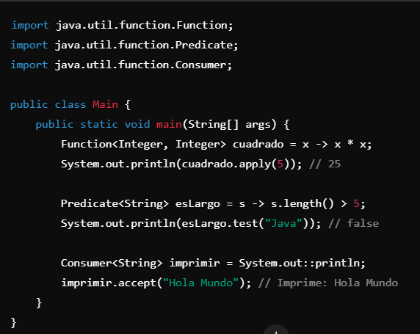
The java.util.function package introduced a set of common functional interfaces | El paquete java.util.function introdujo un conjunto de interfaces funcionales comunes | EXAMPLE
used with lambdas and functional expressions, like Function, Predicate, Consumer, and Supplier. | que se utilizan con lambdas y expresiones funcionales, como Function, Predicate, Consumer, y Supplier. | EXAMPLE
Function<T, R>: Represents a function that accepts an argument of type T and returns a value of type R. | Function<T, R>: Representa una función que acepta un argumento de tipo T y devuelve un valor de tipo R. | EXAMPLE
Predicate<T>: Represents a condition that accepts an argument of type T and returns a boolean. | Predicate<T>: Representa una condición que acepta un argumento de tipo T y devuelve un boolean. | EXAMPLE
Consumer<T>: Represents an operation that accepts an argument of type T and does not return any result. | Consumer<T>: Representa una operación que acepta un argumento de tipo T y no devuelve ningún resultado. | EXAMPLE
Supplier<T>: Represents an operation that accepts no arguments and returns a value of type T. | Supplier<T>: Representa una operación que no acepta argumentos y devuelve un valor de tipo T. | EXAMPLE
New forEach Method in Collections | 11. Nuevo método forEach en colecciones |  | 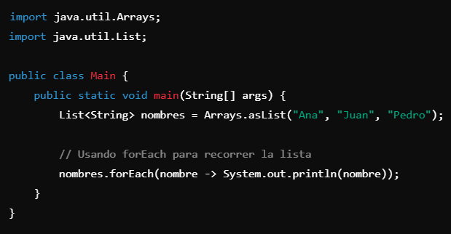
In Java 8, forEach methods were added to both Iterable and Stream interfaces | En Java 8, los métodos forEach fueron añadidos tanto en las interfaces Iterable como Stream | EXAMPLE
making it easier to iterate over collections in a cleaner way. | lo que facilita la iteración sobre colecciones de manera más limpia. | EXAMPLE
New Nashorn JavaScript Engine | 12. Nueva API de Nashorn JavaScript Engine
Java 8 introduced a high-performance JavaScript engine called Nashorn | Java 8 introdujo un motor JavaScript de alto rendimiento llamado Nashorn | EXAMPLE
which replaces the old JavaScript implementation called Rhino. | que reemplaza a la antigua implementación de JavaScript llamada Rhino | EXAMPLE
With Nashorn, it is possible to execute JavaScript code within Java applications. | Con Nashorn, es posible ejecutar código JavaScript dentro de aplicaciones Java. | EXAMPLE
New Operator :: (Method Reference) | 13. Nuevo operador :: (Referencia de Método) |  | 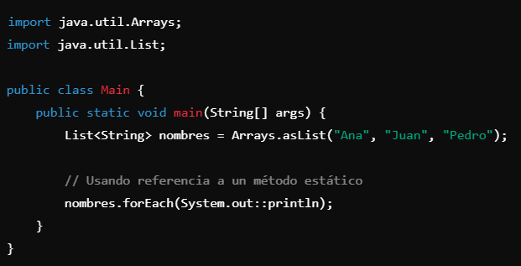
The :: operator is a shorthand for writing lambda expressions that invoke already existing methods. | El operador :: es una forma abreviada de escribir expresiones lambda que invocan métodos ya existentes. | EXAMPLE
It is useful when referencing a static method, an instance method, or a constructor. | Es útil cuando se quiere hacer referencia a un método estático, un método de instancia o un constructor. | EXAMPLE
Stream Interface | 14. Interfaz Stream |  | 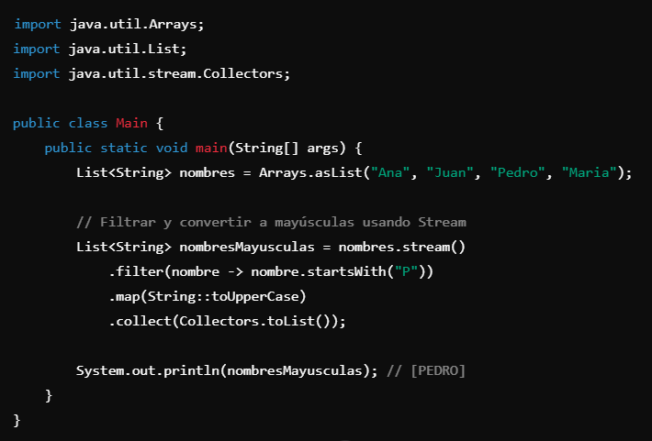
The Stream interface is one of the most powerful introductions in Java 8 | La interfaz Stream es una de las introducciones más poderosas de Java 8 | EXAMPLE
allowing collections to be processed sequentially | permitiendo que las colecciones sean procesadas de forma secuencial | EXAMPLE
or in parallel with operations like map(), filter(), reduce(), and others. | o paralela con operaciones como map(), filter(), reduce(), entre otras. | EXAMPLE
Comparator Interface with Default Methods | 15. Interfaz Comparator con Métodos Predeterminados |  | 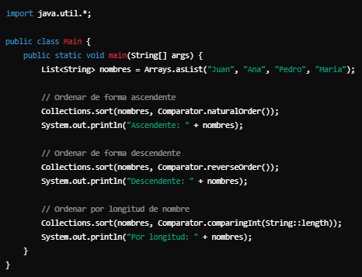
Java 8 introduced new methods in the Comparator interface that allow for sorting elements more fluidly and concisely. | Java 8 introdujo nuevos métodos en la interfaz Comparator que permiten ordenar elementos de manera más fluida y concisa. | EXAMPLE
Now, it is possible to combine comparators, reverse order, and more, using default methods. | Ahora es posible combinar comparadores, invertir el orden, y más, usando métodos predeterminados. | EXAMPLE
Iterable Interface with forEach Method | 16. Interfaz Iterable con Método forEach |  | 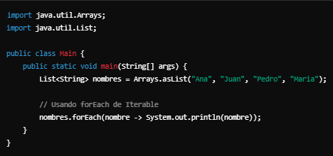
Java 8 extended the Iterable interface so that all collections can use the forEach method to iterate over their elements. | Java 8 amplió la interfaz Iterable para que todas las colecciones puedan utilizar el método forEach para iterar sobre sus elementos. | EXAMPLE
This method accepts a consumer (a lambda expression) to apply to each collection element. | Este método acepta un consumidor (una expresión lambda) para aplicar a cada elemento de la colección. | EXAMPLE
@FunctionalInterface | 17. @FunctionalInterface |  | 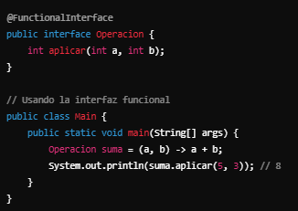
The @FunctionalInterface annotation ensures that an interface is functional | La anotación @FunctionalInterface asegura que una interfaz es funcional | EXAMPLE
meaning it has a single abstract method. | es decir, que tiene un solo método abstracto. | EXAMPLE
If the interface has more than one abstract method, the compiler will flag an error. | Si la interfaz tiene más de un método abstracto, el compilador marcará un error. | EXAMPLE
While optional, it helps improve code readability and prevents errors. | Aunque es opcional, ayuda a mejorar la legibilidad del código y a prevenir errores. | EXAMPLE
Default Methods in Interfaces | 18. @Default Methods in Interfaces (Métodos Default en Interfaces) |  | 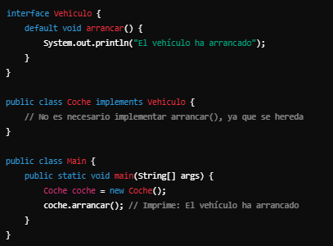
Java 8 allowed interfaces to include methods with implementations, called default methods. | Java 8 permitió que las interfaces incluyan métodos con implementación, llamados métodos default. | EXAMPLE
This facilitates the evolution of interfaces without breaking existing implementations. | Esto facilita la evolución de interfaces sin romper la compatibilidad con las clases que las implementan. | EXAMPLE
java.nio.file API (Improvements in the File API) | 19. java.nio.file API (Mejoras en la API de Archivos) |  | 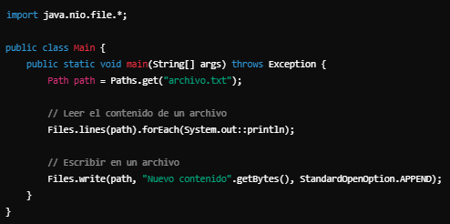
Java 8 introduced significant improvements to the file handling API with the java.nio.file package. | Java 8 introdujo mejoras significativas en la API de manejo de archivos con el paquete java.nio.file. | EXAMPLE
You can work with files, directories, and other I/O operations more fluently. | Puedes trabajar con archivos, directorios y otras operaciones de E/S de manera más fluida. | EXAMPLE
CompletableFuture and Asynchronous Programming | 20. CompletableFuture y Programación Asíncrona |  | 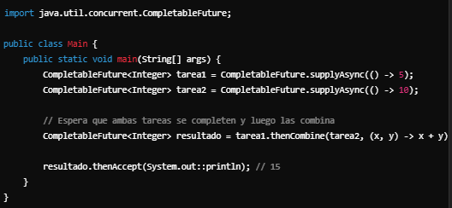
CompletableFuture is a class that simplifies asynchronous programming and allows for combining operations easily | CompletableFuture es una clase que facilita la programación asíncrona y permite combinar operaciones de manera sencilla | EXAMPLE
such as performing multiple tasks in parallel and waiting for all to finish. | como realizar múltiples tareas en paralelo y esperar a que todas terminen. | EXAMPLE
map() Method in Collections | 21. Método map() en las colecciones |  | 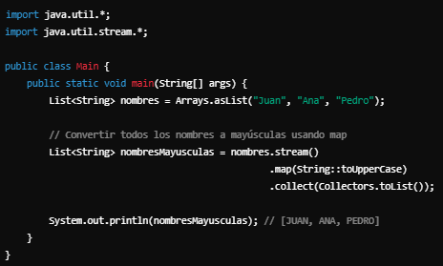
Java 8 introduced a new way of working with collections using Stream. | Java 8 introdujo un nuevo enfoque para trabajar con colecciones utilizando Stream. | EXAMPLE
One of the most important methods is map() | Uno de los métodos más importantes es map() | EXAMPLE
which allows you to transform elements in a collection functionally. | que permite transformar los elementos de una colección de manera funcional. | EXAMPLE
filter() in Streams | 22. filter() en Streams |  | 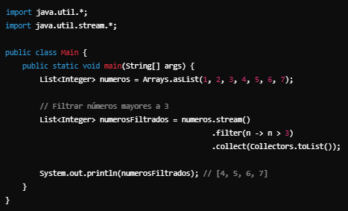
The filter() method is used to filter elements in a stream based on a condition. | El método filter() se utiliza para filtrar los elementos de una secuencia (stream) según una condición. | EXAMPLE
reduce() in Streams | 23. reduce() en Streams |  | 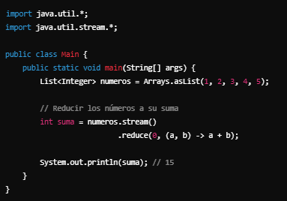
The reduce() method allows you to perform a reduction operation on elements in a stream, such as summing, multiplying, or finding the maximum. | El método reduce() permite realizar una operación de reducción en los elementos de un stream, como sumar, multiplicar, encontrar el máximo, etc. | EXAMPLE
@Repeatable Annotations | 24. @Repeatable Annotations |  | 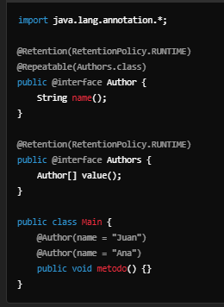
Java 8 introduced repeatable annotations, allowing the same annotation to be applied multiple times to the same element. | Java 8 introdujo anotaciones repetibles, lo que permite aplicar la misma anotación varias veces a un mismo elemento. | EXAMPLE
Type Annotations | 25. Type Annotations
Java 8 introduced the ability to use annotations anywhere within a type, not just on classes, methods, or fields. | Java 8 introdujo la posibilidad de utilizar anotaciones en cualquier parte de un tipo, no solo en clases, métodos o campos. | EXAMPLE
These are known as type annotations. | Esto se conoce como anotaciones de tipo. | EXAMPLE
These features make Java 8 a more flexible and powerful language | Estas características hacen de Java 8 un lenguaje más flexible y poderoso | EXAMPLE
facilitating work with cleaner, more functional, and concurrent code. | facilitando el trabajo con código más limpio, funcional y concurrente. | EXAMPLE
@FunctionalInterface for Interfaces with Abstract Methods | 26. @FunctionalInterface para Interfaces con Métodos Abstractos |  | 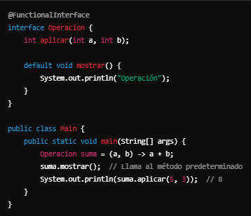
In Java 8, the concept of functional interfaces was introduced | En Java 8, se introdujo el concepto de interfaces funcionales | EXAMPLE
which contain a single abstract method | las cuales contienen un solo método abstracto | EXAMPLE
This is useful when using interfaces with lambda expressions or method references. | Esto es útil cuando quieres usar interfaces con expresiones lambda o referencias de método. | EXAMPLE
In addition to @FunctionalInterface, an interface can have default or static methods | Además de @FunctionalInterface, una interfaz puede tener métodos predeterminados o estáticos | EXAMPLE
but still needs to have a single abstract method. | pero aún así debe tener un único método abstracto. | EXAMPLE
Method References and Constructor References | 27. Method References y Constructor References |  | 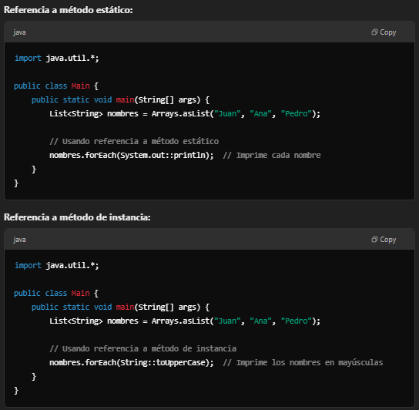
In addition to lambda expressions, Java 8 allowed the use of method and constructor references | Además de las expresiones lambda, Java 8 permitió usar las referencias a métodos y constructor | EXAMPLE
making the code cleaner and more expressive. | lo que hace el código más limpio y expresivo. | EXAMPLE
Java 8 Nashorn JavaScript Engine | 28. Java 8 Nashorn JavaScript Engine
The Nashorn JavaScript engine introduced in Java 8 replaces the old Rhino engine. | El motor JavaScript Nashorn que fue introducido en Java 8 reemplaza al anterior motor Rhino | EXAMPLE
With Nashorn, you can integrate JavaScript code within your Java application. | Con Nashorn, puedes integrar código JavaScript dentro de tu aplicación Java. | EXAMPLE
Java 8 Default Methods in Interfaces | 29. Java 8 Default Methods en Interfaces |  | 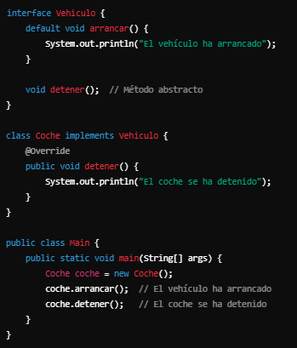
In Java 8, in addition to abstract methods in interfaces | En Java 8, además de los métodos abstractos en interfaces | EXAMPLE
you can define methods with a default implementation. | puedes definir métodos con una implementación predeterminada | EXAMPLE
This facilitates the evolution of interfaces without breaking existing implementations. | Esto facilita la evolución de las interfaces sin romper las implementaciones existentes. | EXAMPLE
java.time.format.DateTimeFormatter | 30. java.time.format.DateTimeFormatter |  | 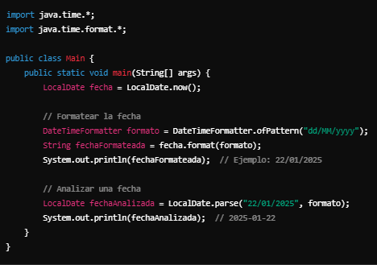
Java 8 introduced the DateTimeFormatter class for formatting and parsing dates and times, replacing the old SimpleDateFormat. | Java 8 introdujo la clase DateTimeFormatter para formatear y analizar fechas y horas, reemplazando el antiguo SimpleDateFormat. | EXAMPLE
This makes working with dates much safer and more flexible. | Esto hace que trabajar con fechas sea mucho más seguro y flexible. | EXAMPLE
@Target and @Retention for Annotations | 31. @Target y @Retention para Anotaciones |  | 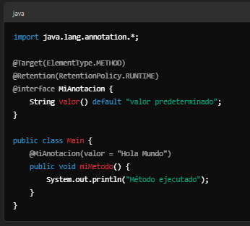
Annotations in Java 8 allow for more control over where they can be applied and how long they are available. | Las anotaciones en Java 8 permiten tener mayor control sobre dónde pueden aplicarse y por cuánto tiempo están disponibles. | EXAMPLE
For example, you can specify if the annotation is accessible only at compile-time | Por ejemplo, puedes especificar si la anotación es accesible solo en tiempo de compilación | EXAMPLE
runtime, or if it should apply to methods, classes, fields, etc. | ejecución o si se debe aplicar a métodos, clases, campos, etc. | EXAMPLE

